מטריצת סבירות-חומרה
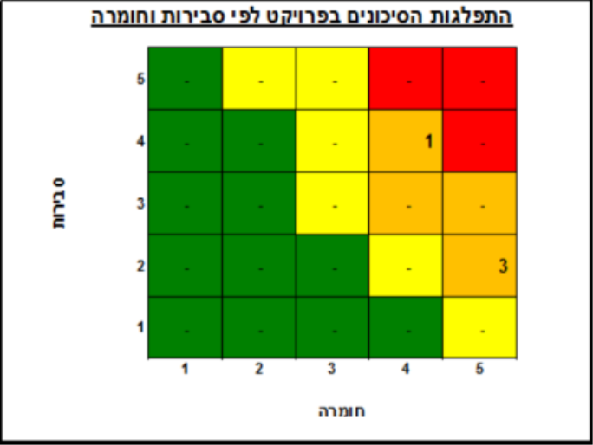
ספירה של #
41

גרפים

התפלגות הסיכונים בפרויקט לפי סבירות וחומרה

1 | 1 | 1 |  |  | 5
6 | 6 | 5 |  |  | 4
5 | 7 | 4 |  |  | 3 | סבירות
3 |  |  |  |  | 2
 |  |  |  |  | 1
5 | 4 | 3 | 2 | 1

 |  | חומרה

15 | 14 | 10

 |  |  |  |  |  | התפלגות הסיכונים בפרויקט לפי סבירות וחומרה

 |  |  |  |  |  | 25 | 20 | 15 | 10 | 5 | 5
 |  |  |  |  |  | 20 | 16 | 12 | 8 | 4 | 4
 |  |  |  |  |  | 15 | 12 | 9 | 6 | 3 | 3 | סבירות
 |  |  |  |  |  | 10 | 8 | 6 | 4 | 2 | 2
 |  |  |  |  |  | 5 | 4 | 3 | 2 | 1 | 1
 |  |  |  |  |  | 5 | 4 | 3 | 2 | 1

 |  |  |  |  |  |  |  | חומרה

